Q2_Grafico_Hungria
Questão: Questão 2
Gráfico: Hungria: receita, despesa e dívida (% do PIB)
As tabelas abaixo são os dados usados para gerar o gráfico.

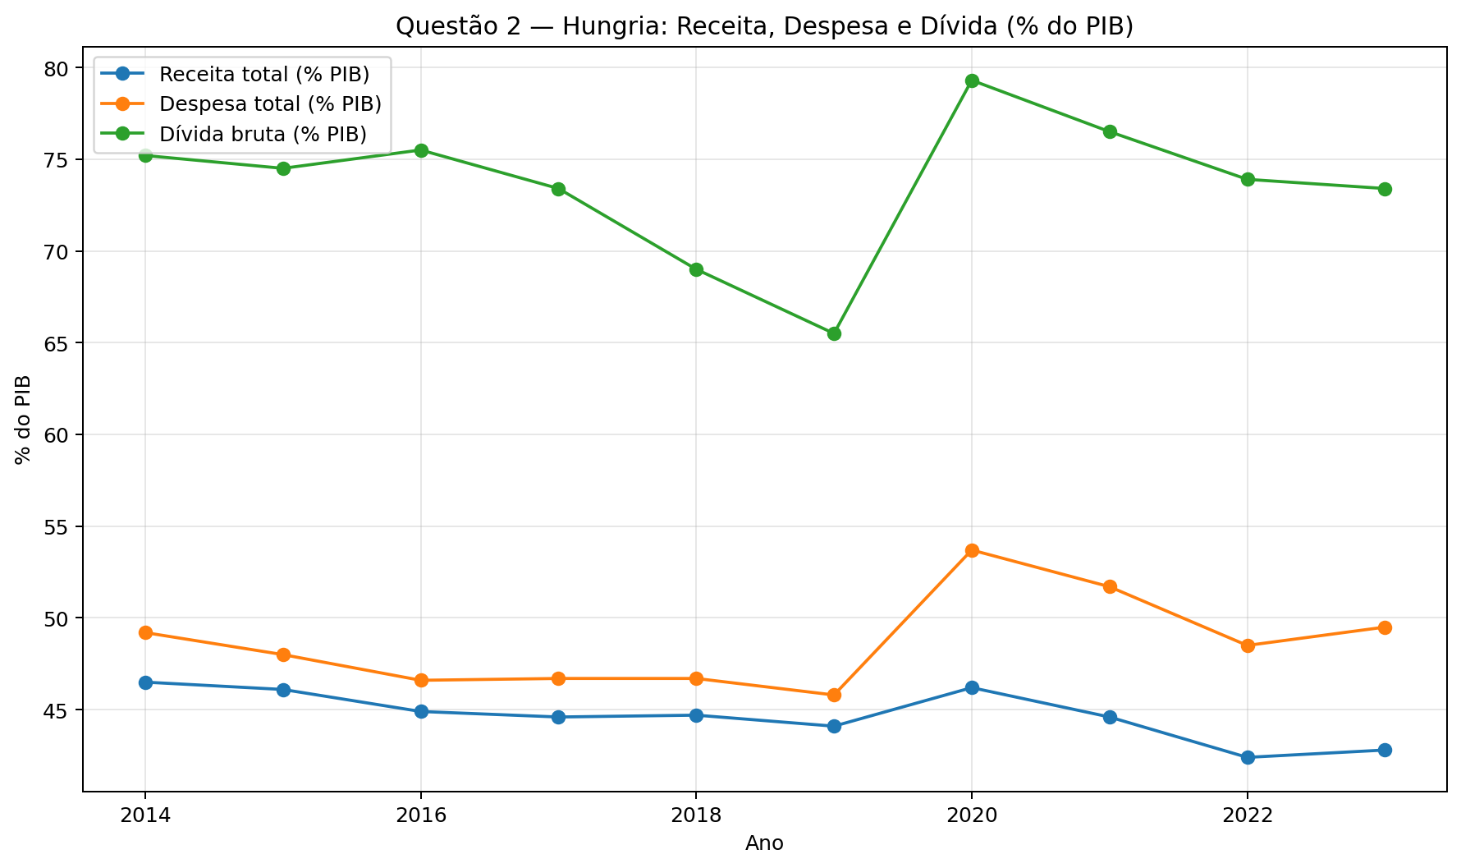

Ano | Receita_%PIB | Despesa_%PIB | Divida_%PIB
2014 | 46.5 | 49.2 | 75.2
2015 | 46.1 | 48 | 74.5
2016 | 44.9 | 46.6 | 75.5
2017 | 44.6 | 46.7 | 73.4
2018 | 44.7 | 46.7 | 69
2019 | 44.1 | 45.8 | 65.5
2020 | 46.2 | 53.7 | 79.3
2021 | 44.6 | 51.7 | 76.5
2022 | 42.4 | 48.5 | 73.9
2023 | 42.8 | 49.5 | 73.4

Q3_Barreiras
Questão: Questão 3
Gráfico: Composição da receita real — Barreiras
As tabelas abaixo são os dados usados para gerar o gráfico.

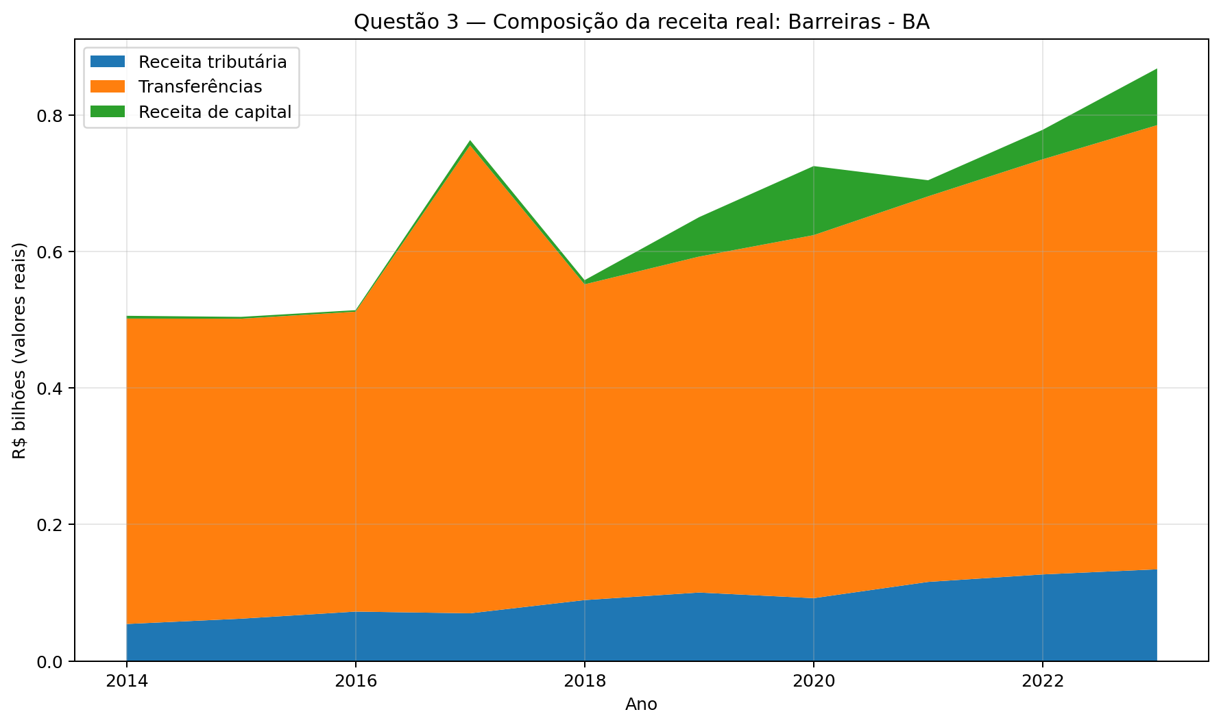

Ano | Receita_Tributaria_Real_bi | Transferencias_Real_bi | Receita_Capital_Real_bi
2014 | 0.05413007816 | 0.44746395374 | 0.0040249015406
2015 | 0.061902426994 | 0.43944791119 | 0.002709272017
2016 | 0.072308943371 | 0.43929751474 | 0.0022703809856
2017 | 0.069806260454 | 0.68547257137 | 0.007827643369
2018 | 0.089159913226 | 0.46254884204 | 0.0061123572519
2019 | 0.10024048365 | 0.49212154931 | 0.057780806925
2020 | 0.091969880699 | 0.53182614336 | 0.1011910658
2021 | 0.11578946134 | 0.56485634692 | 0.023576792821
2022 | 0.12674417077 | 0.60813071856 | 0.04322101738
2023 | 0.13424540377 | 0.65068146927 | 0.08312167946

Q3_Camacari
Questão: Questão 3
Gráfico: Composição da receita real — Camaçari
As tabelas abaixo são os dados usados para gerar o gráfico.

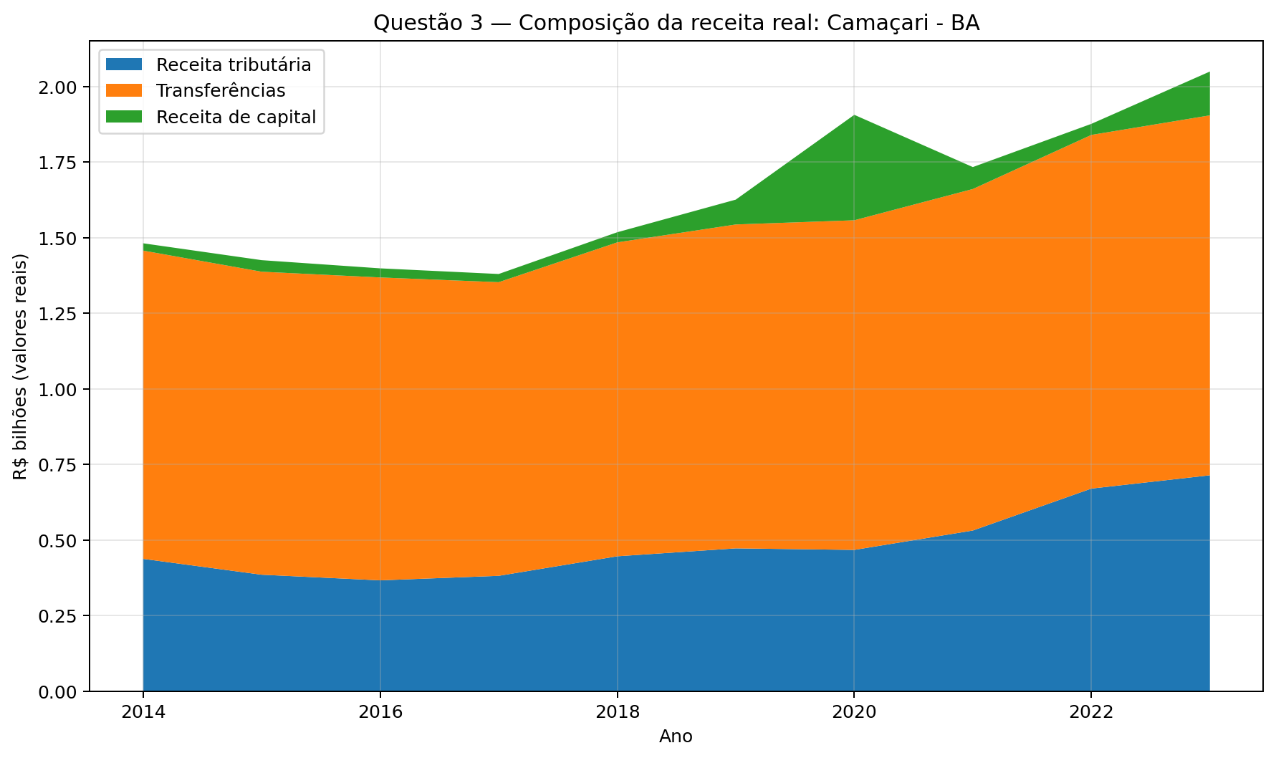

Ano | Receita_Tributaria_Real_bi | Transferencias_Real_bi | Receita_Capital_Real_bi
2014 | 0.43732634601 | 1.0199490517 | 0.024122943714
2015 | 0.38482686267 | 1.0025339473 | 0.038225409374
2016 | 0.36616679456 | 1.0022080456 | 0.030118905005
2017 | 0.38111299136 | 0.9715683531 | 0.027110647676
2018 | 0.44578535196 | 1.0386009203 | 0.033484788411
2019 | 0.47199209694 | 1.0716588359 | 0.082191522287
2020 | 0.46690325853 | 1.0906682244 | 0.34888443359
2021 | 0.53105873042 | 1.1299192977 | 0.072596622823
2022 | 0.66978056382 | 1.170186646 | 0.036598417011
2023 | 0.71379675332 | 1.1909234349 | 0.14498468639

Q4_Barreiras
Questão: Questão 4
Gráfico: Receita, despesa e investimentos — Barreiras
As tabelas abaixo são os dados usados para gerar o gráfico.

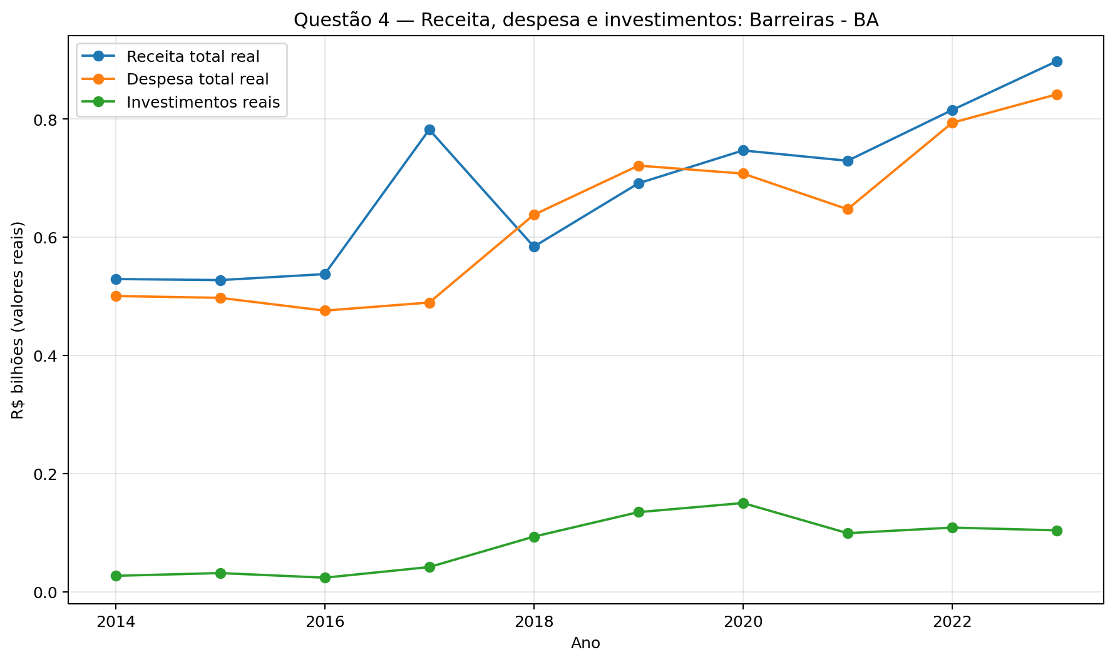

Ano | Receita_Total_Real_bi | Despesa_Total_Real_bi | Investimentos_Real_bi
2014 | 0.52939029231 | 0.50066163214 | 0.027272075554
2015 | 0.52761261912 | 0.49758693246 | 0.031948375705
2016 | 0.53770955724 | 0.47594963112 | 0.024157299009
2017 | 0.78224821249 | 0.48961603578 | 0.042125739136
2018 | 0.58420234277 | 0.63810356403 | 0.093581095983
2019 | 0.69128364524 | 0.72128640229 | 0.13503992988
2020 | 0.74694477128 | 0.7078099003 | 0.15046741178
2021 | 0.72948930831 | 0.64752148513 | 0.099439931713
2022 | 0.81530425858 | 0.79369954434 | 0.10886859561
2023 | 0.89785686163 | 0.84184709261 | 0.10424925211

Q4_Camacari
Questão: Questão 4
Gráfico: Receita, despesa e investimentos — Camaçari
As tabelas abaixo são os dados usados para gerar o gráfico.

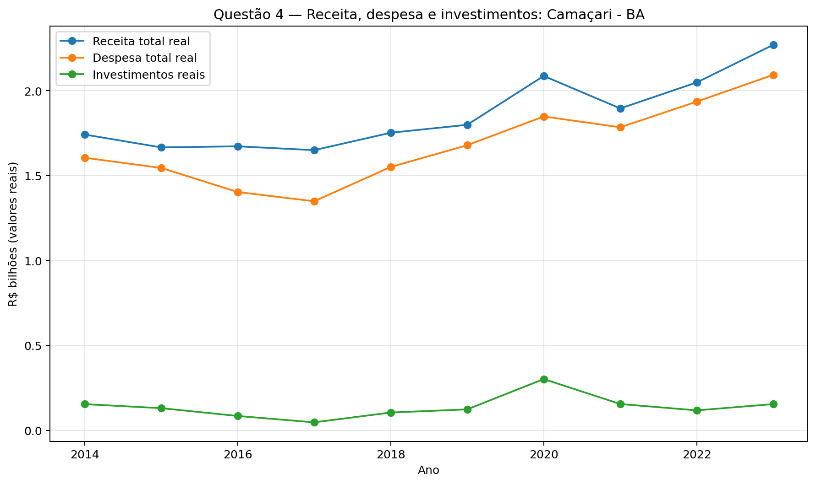

Ano | Receita_Total_Real_bi | Despesa_Total_Real_bi | Investimentos_Real_bi
2014 | 1.7421319769 | 1.6055098582 | 0.15442874439
2015 | 1.6664816305 | 1.5455900612 | 0.13082861533
2016 | 1.6727058468 | 1.4036579896 | 0.084817342816
2017 | 1.6501038617 | 1.3491617787 | 0.04722783412
2018 | 1.7525372458 | 1.5510063999 | 0.10503761763
2019 | 1.7994580094 | 1.6791441894 | 0.1236679509
2020 | 2.0871005735 | 1.848626471 | 0.302148728
2021 | 1.8957499722 | 1.7848539506 | 0.15513809398
2022 | 2.0490137384 | 1.9359423659 | 0.11782889108
2023 | 2.2707162715 | 2.0937040022 | 0.15468259843

Q5_Educ_IDEB
Questão: Questão 5
Gráfico: Despesa em educação real x IDEB — Camaçari
As tabelas abaixo são os dados usados para gerar o gráfico.

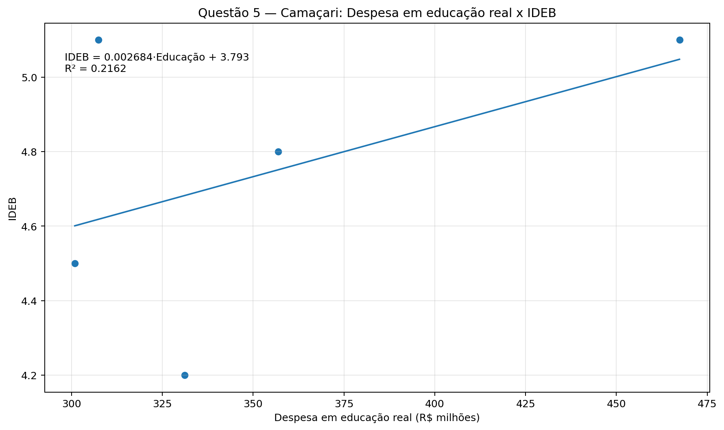

Ano | Educacao_Real_R$_milhoes | IDEB
2015 | 331.10730719 | 4.2
2017 | 300.89734616 | 4.5
2019 | 356.92456758 | 4.8
2021 | 307.35855716 | 5.1
2023 | 467.37400629 | 5.1

Q6_Laffer_BA
Questão: Questão 6
Gráfico: Curva de Laffer empírica — Barreiras
As tabelas abaixo são os dados usados para gerar o gráfico.

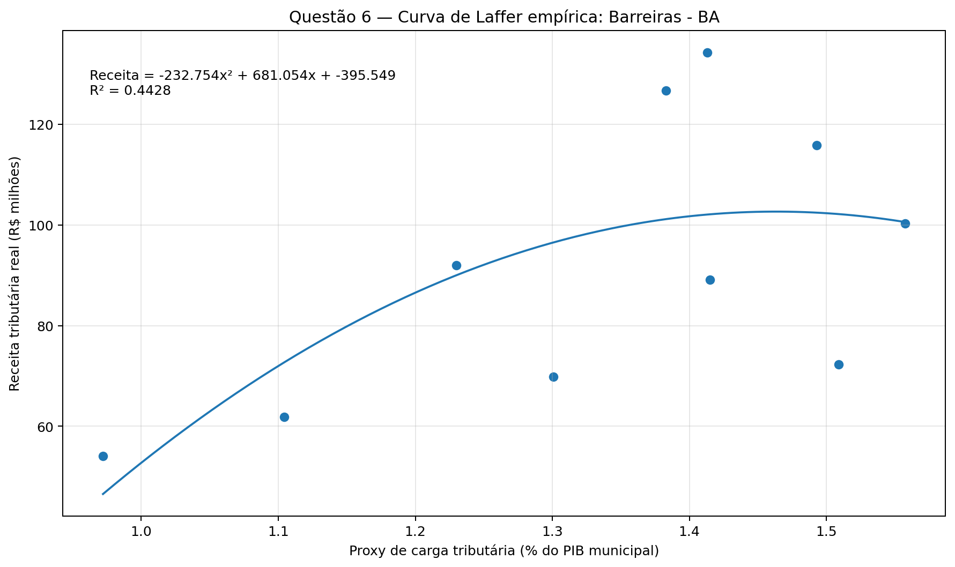

Ano | Proxy_Carga_Tributaria_% | Receita_Tributaria_Real_R$_milhoes
2014 | 0.97207794758 | 54.13007816
2015 | 1.1043626352 | 61.902426994
2016 | 1.5088342487 | 72.308943371
2017 | 1.300565276 | 69.806260454
2018 | 1.4150496691 | 89.159913226
2019 | 1.5575301004 | 100.24048365
2020 | 1.229919502 | 91.969880699
2021 | 1.492989105 | 115.78946134
2022 | 1.3827729134 | 126.74417077
2023 | 1.4131840441 | 134.24540377

Q6_Laffer_CAM
Questão: Questão 6
Gráfico: Curva de Laffer empírica — Camaçari
As tabelas abaixo são os dados usados para gerar o gráfico.

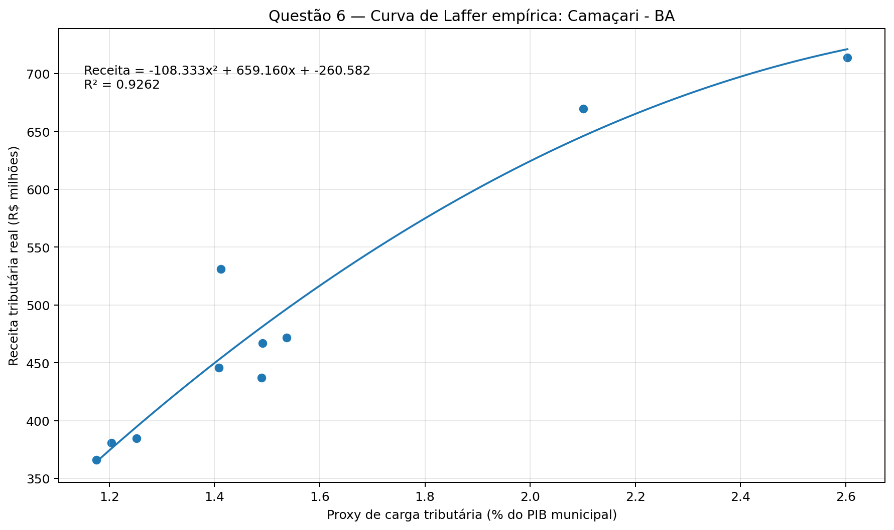

Ano | Proxy_Carga_Tributaria_% | Receita_Tributaria_Real_R$_milhoes
2014 | 1.4892404329 | 437.32634601
2015 | 1.2519692036 | 384.82686267
2016 | 1.1754026411 | 366.16679456
2017 | 1.2041030873 | 381.11299136
2018 | 1.4086217907 | 445.78535196
2019 | 1.5370011852 | 471.99209694
2020 | 1.4912274474 | 466.90325853
2021 | 1.4116787914 | 531.05873042
2022 | 2.1013531025 | 669.78056382
2023 | 2.6033040648 | 713.79675332

Q7_Reg_BA
Questão: Questão 7
Gráfico: Regressão Receita x PIB — Barreiras
As tabelas abaixo são os dados usados para gerar o gráfico.

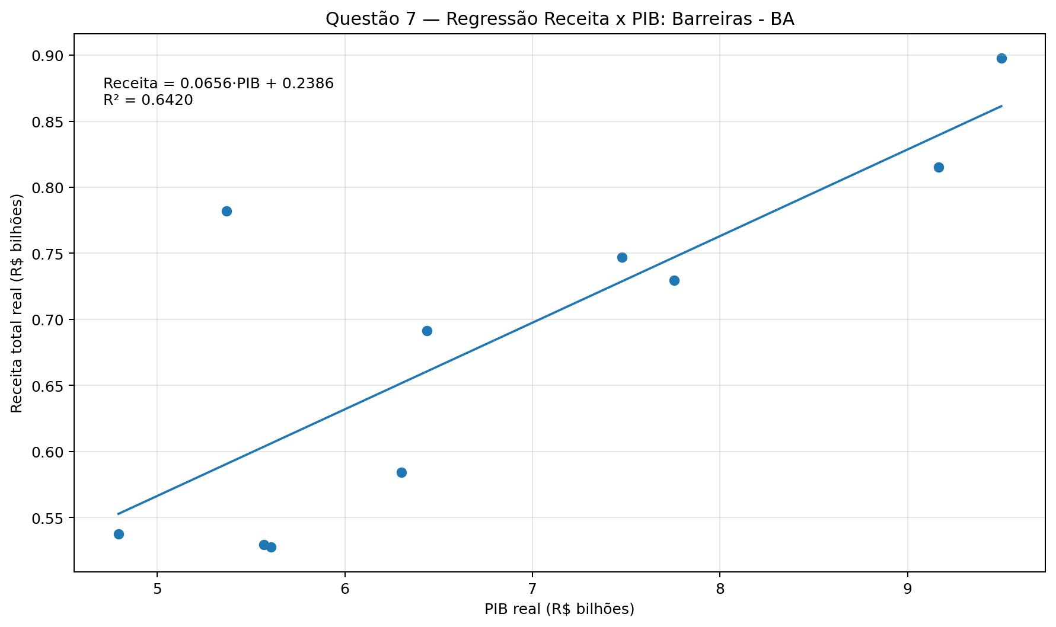

Ano | PIB_Real_R$_bilhoes | Receita_Total_Real_R$_bilhoes
2014 | 5.5684915283 | 0.52939029231
2015 | 5.6052627116 | 0.52761261912
2016 | 4.7923715565 | 0.53770955724
2017 | 5.3673784579 | 0.78224821249
2018 | 6.3008327675 | 0.58420234277
2019 | 6.4358617291 | 0.69128364524
2020 | 7.4777154564 | 0.74694477128
2021 | 7.755546303 | 0.72948930831
2022 | 9.1659425449 | 0.81530425858
2023 | 9.499498974 | 0.89785686163

Q7_Reg_CAM
Questão: Questão 7
Gráfico: Regressão Receita x PIB — Camaçari
As tabelas abaixo são os dados usados para gerar o gráfico.

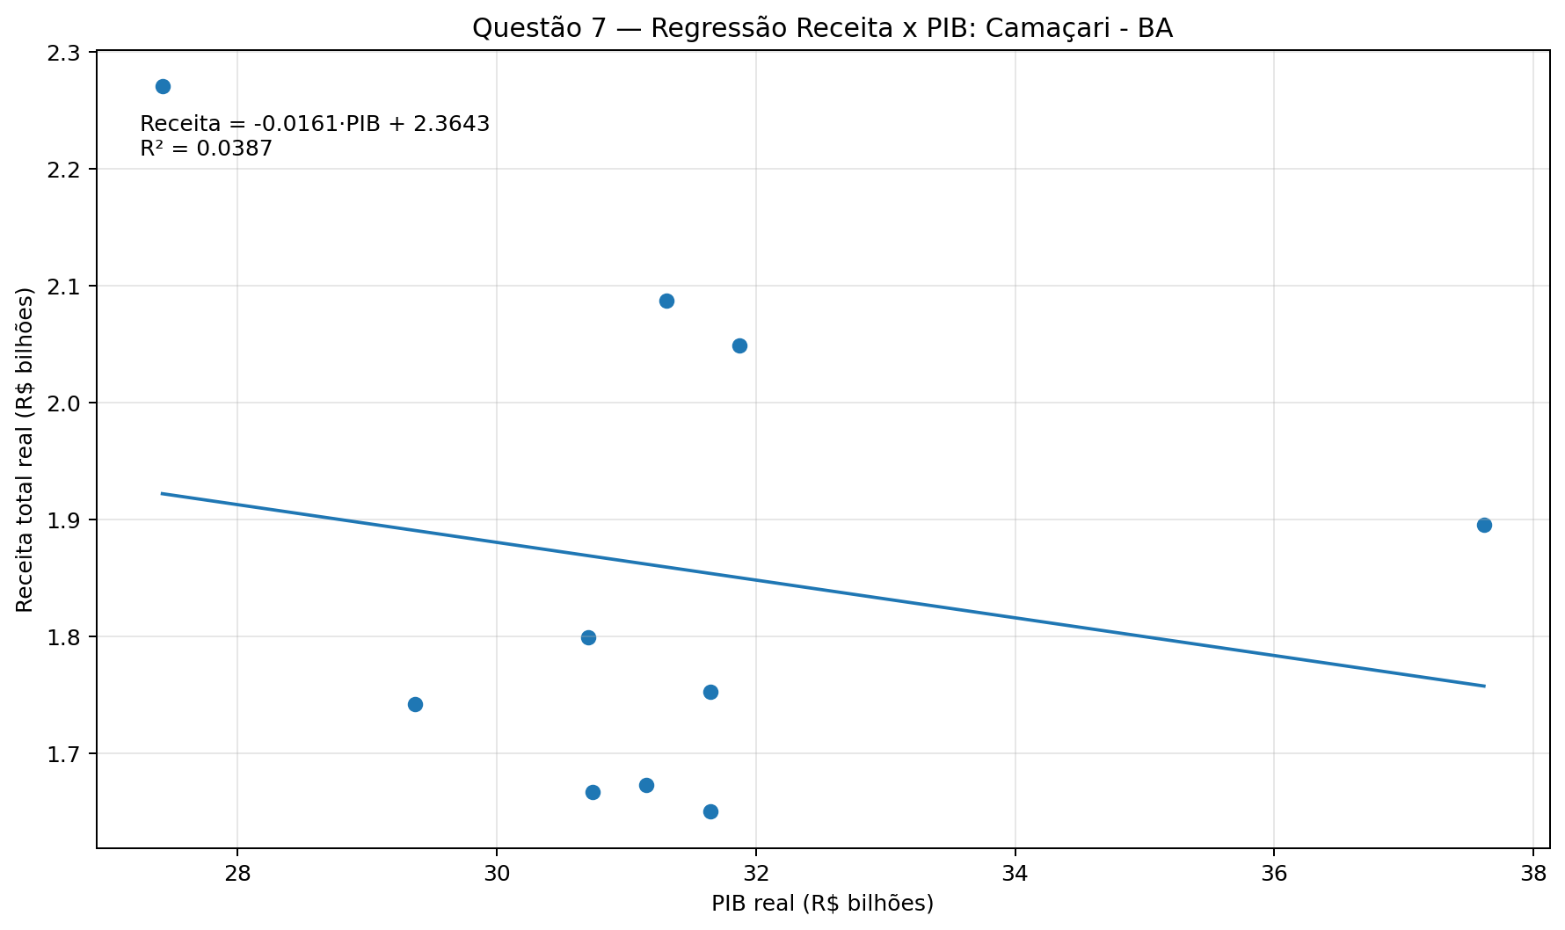

Ano | PIB_Real_R$_bilhoes | Receita_Total_Real_R$_bilhoes
2014 | 29.36573144 | 1.7421319769
2015 | 30.737725941 | 1.6664816305
2016 | 31.152456339 | 1.6727058468
2017 | 31.65119294 | 1.6501038617
2018 | 31.646915794 | 1.7525372458
2019 | 30.708635848 | 1.7994580094
2020 | 31.309996295 | 2.0871005735
2021 | 37.618949414 | 1.8957499722
2022 | 31.87377519 | 2.0490137384
2023 | 27.418877532 | 2.2707162715

Q8_Suporte
Questão: Questão 8
Gráfico: Receita e despesa per capita reais — 2021
As tabelas abaixo são os dados usados para gerar o gráfico.

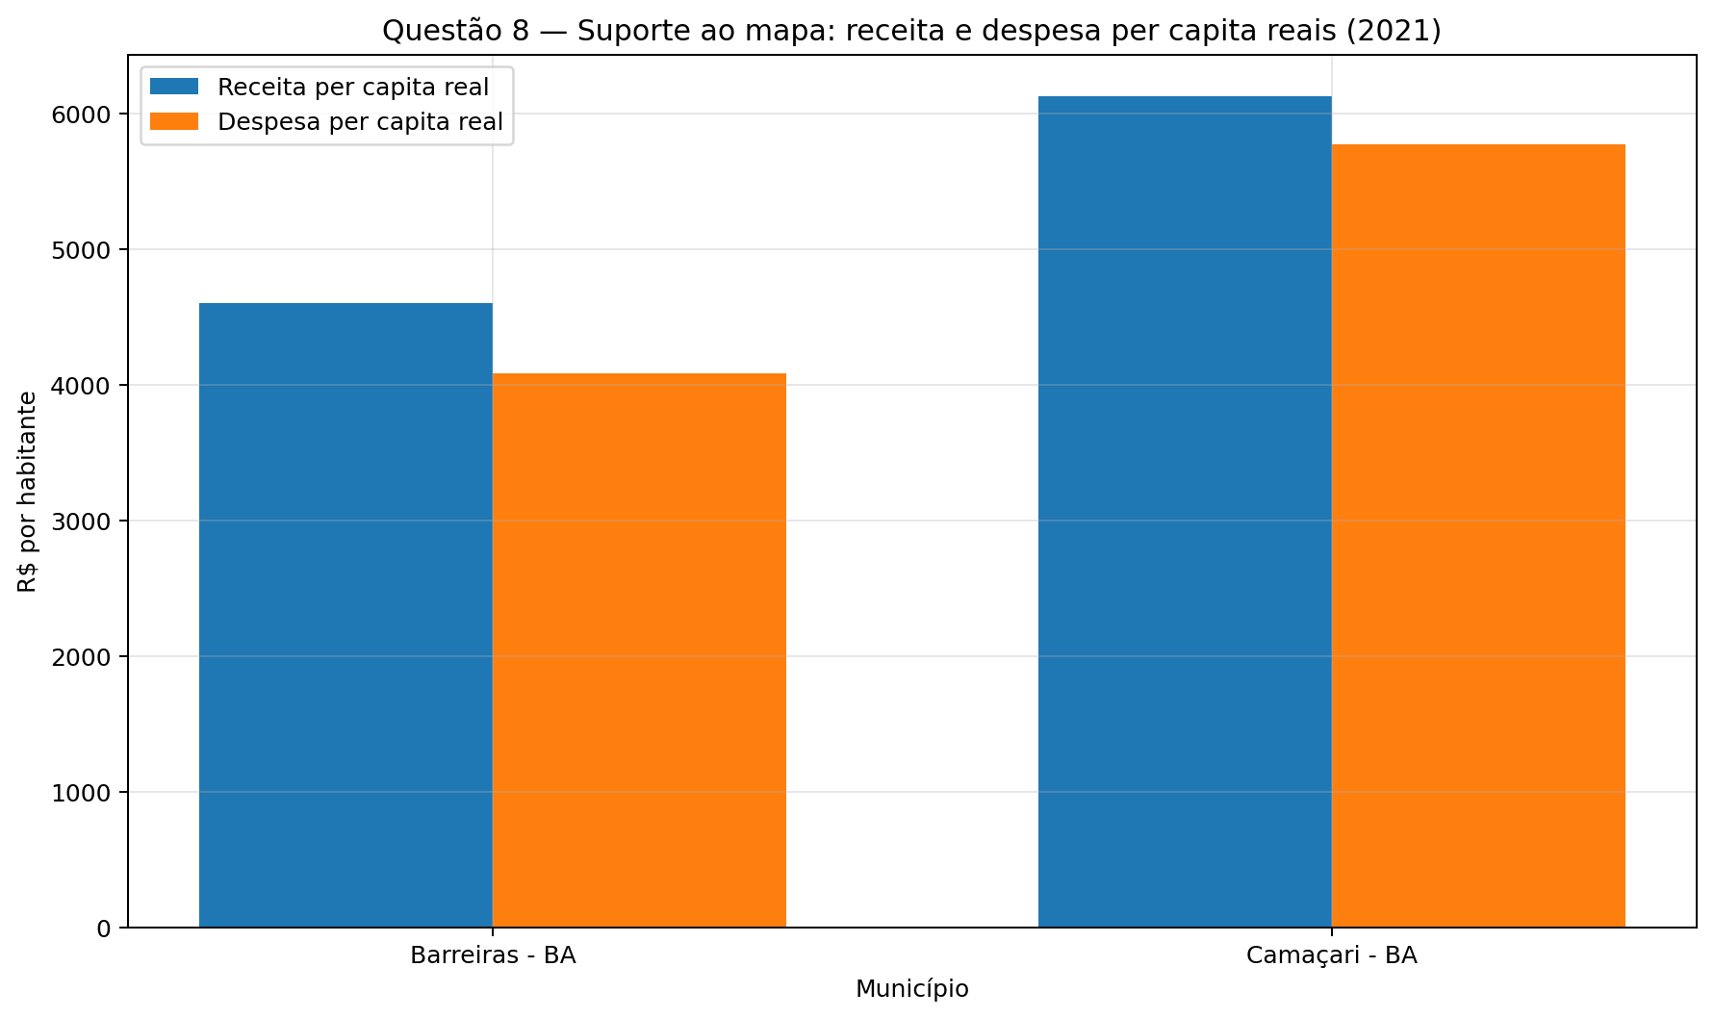

Município | Receita_per_capita_Real | Despesa_per_capita_Real
Barreiras - BA | 4604.4316067 | 4087.0624945
Camaçari - BA | 6130.9861718 | 5772.3407889

Q10_Diag
Questão: Questão 10
Gráfico: Composição da receita em 2023
As tabelas abaixo são os dados usados para gerar o gráfico.

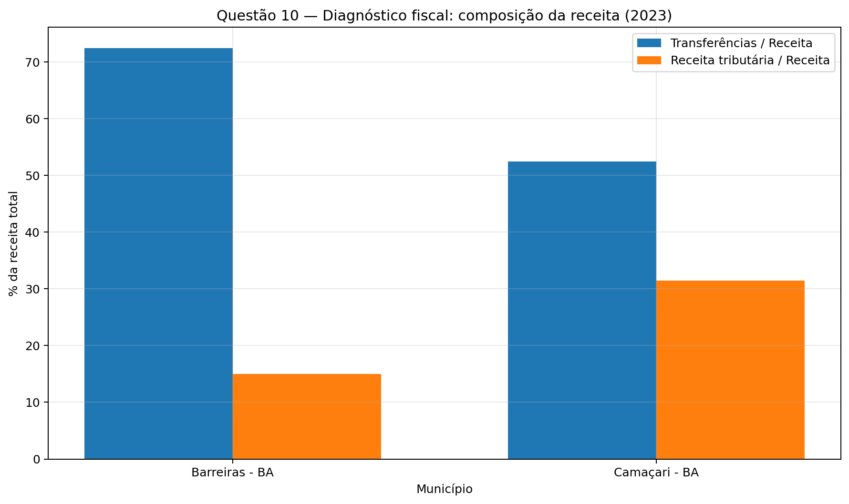

Município | Transferencias_%_Receita | Receita_Tributaria_%_Receita
Barreiras - BA | 72.470512515 | 14.951760075
Camaçari - BA | 52.447038403 | 31.434871995

